Накладная-№3
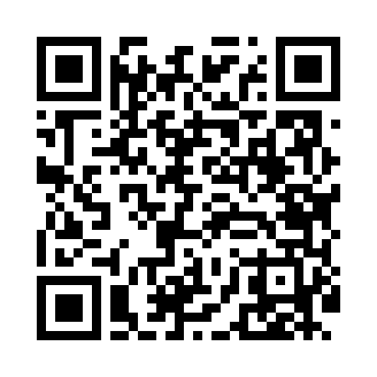
Номер товарно-транспортной накладной: |  |  | Торговый представитель: Саидкулов Абдулазиз Абдумажид угли
Поставщик: Toshkent falcon fly 2 |  |  | Телефон торгового представителя: +998915884575
Дата отгрузки: 18.10.2025 |  |  | Контрагент: """" Klient
Дата консигнации: |  |  | Адрес:
Доставщик: |  |  | Телефон:
Телефон доставщика:
Время заказа: 18.10.2025 13:19:30
№ | Штрих-код | Название товаров (работ,услуг) | Количество | Количество в кейсе | Цена | Сумма
 |  |  | 20 |  |  | 58.5
1 | 6921525602545 | Қаҳва қайнатиш учун турка 9 см DB-25-4 | 5 | 5 шт. | 2.90 | 14.50
2 | 6921525602552 | Қаҳва қайнатиш учун турка 10,5см DB-25-5 | 5 | 5 шт. | 3.10 | 15.50
3 | 6932654854033 | Разделочная доска пластмассовая A02-3 GB-29-2 6 | 5 | 5 шт. | 3.50 | 17.50
4 | 6932654854026 | Разделочная доска пластмассовая A02-2 GB-29-2 5 | 5 | 5 шт. | 2.20 | 11
Итого: 58.5$|->UZS: 731,250.00

